Specsheet
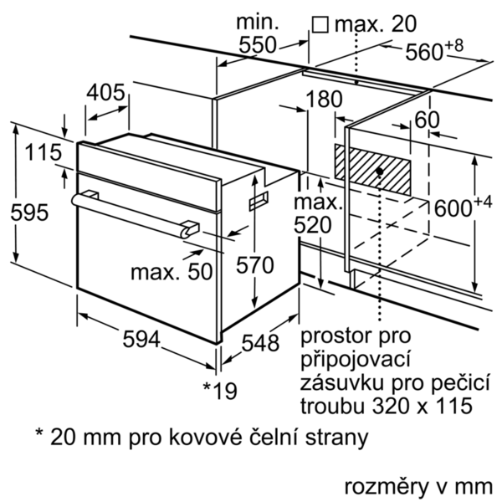
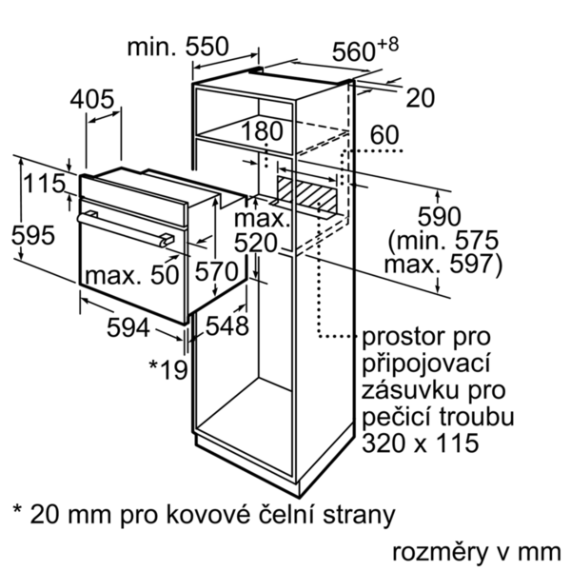
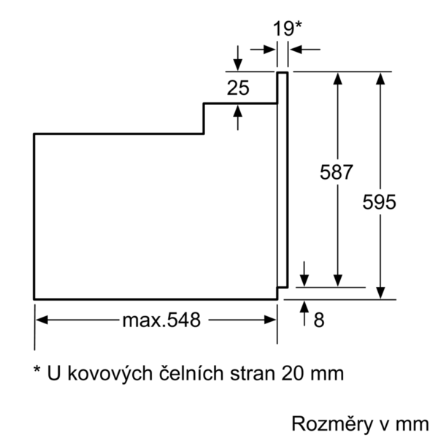
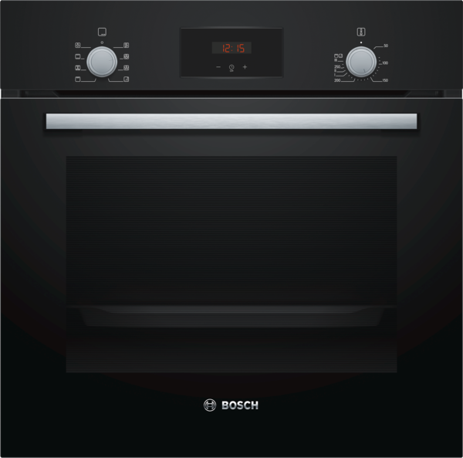
 | Serie | 2, Vestavná pečicí trouba, 60 cm, černá | zvláštní příslušenství: | Vlastnosti:
 | HBF153EB0 | HEZ317000 : Forma na pizzu HEZ327000 : Pečicí kámen s dřevěnou lopatkou HEZ333001 : Víko pro profi-pánev HEZ333073 : HEZ431002 : HEZ432002 : HEZ434002 : HEZ438201 : 2násobný teleskopický výsuv HEZ438301 : 3násobný teleskopický výsuv HEZ625071 : Grilovací plech HEZ915003 : Skleněný pekáč | Barva / materiál přední stěny: černá Konstrukce: Vestavný Integrovaný čisticí systém: Katalytické všech stran, Katalytické všech stran Rozměry niky (mm): 575-597 x 560-568 x 550 Rozměry spotřebiče (mm): 595 x 594 x 548 Rozměry zabaleného spotřebice (mm): 670 x 685 x 660 Materiál ovládacího panelu: Kov lakovaný Materiál dveří: sklo Hmotnost netto (kg): 33,026 Objem netto - pečicí trouba 1 (l): 66 Druhy ohřevu: Cirkulační gril, Horký vzduch, Horní/dolní ohřev, Hotair gentle, Velkoplošný gril - VARIO Materiál 1.pečicí trouby: Other Vnitřní osvětlení (ks): 1 Aprobační certifikáty: CE, VDE Délka přívodního kabelu (cm): 100 Vnitřní osvětlení - pečicí trouba 1: 1 Systém výsuvů: 1-násobný Funkce elektronických hodin pro pečicí troubu: budík, vyp., zap. Včetně příslušenství: Bake Element Wattages cavity 1 (W): Broil Element Wattages cavity 1 (W): 2800 Convection Element Wattages cavity 1 (W): Microwave wattage cavity 1 (W): Drawer wattage (W):

 | Typ trouby / druh ohřevu • Pečicí trouba s 5 druhy ohřevu: 3D horký vzduch Plus, horní/spodní ohřev, cirkulační infra-gril, horký vzduch jemný • elektronická regulace teploty 50 °C - 275 °C • vnitřní objem: 66 l Výsuvný systém • počet úrovní pro zasunutí plechu: 5 ks • závěsné rošty, jednonásobný teleskopický výsuv Design • otočný volič, zápustné otočné voliče • XLL pečící trouba s GranitEmail Čištění • EcoClean Direct: strop, zadní stěna, boční stěny • EcoClean Direct • celoskleněná vnitřní strana dvířek Komfort • LED displej • elektronické hodiny s časovou předvolbou • automatický start • designové madlo z nerezové oceli • rychloohřev • halogenové vnitřní osvětlení • chladicí ventilátor Příslušenství • 1 x univerzální pánev, 1 x kombinovaný rošt Bezpečnost a energetická náročnost • dětská pojistka Technické informace • délka připojovacího kabelu: 100 cm • napětí: 220 - 240 V • celkový příkon elektro: 3.3 kW • energetická třída (dle EU 65/2014): A spotřeba energie na cyklus při konvenčním ohřevu: 0.98 kWh (na stupnici třidy energeticke účinnosti od A+++ do D) spotřeba energie na cyklus v režimu recirkulace: 0.79 kWh počet pečicích prostorů: 1 zdroj tepla: elektřina objem pečicího prostoru: 66 l Rozměry • rozměry spotřebiče (V x Š x H): 595 mm x 594 mm x 548 mm • rozměry niky (V x Š x H): 575 mm - 597 mm x 560 mm - 568 mm x 550 mm • „potřebné rozměry naleznete v instalačních materiálech“

 |  | alternativní barevná provedení: | Vlastnosti spotřeby a připojení:
 |  | HBF153EB0 : Pečicí trouba | Třída energetické účinnosti (2010/30/EC): A Energy consumption per cycle conventional (2010/30/EC): 0,98 Energy consumption gas oven per cycle conventional (2010/30/EC): Energy consumption per cycle forced air convection (2010/30/EC): 0,79 Energy consumption gas oven per cycle forced air convection (2010/30/EC): Energy efficiency index (2010/30/EC): 95,2 Příkon (W): 3300 Jištění (A): 16 Napětí (V): 220-240 Frekvence (Hz): 60; 50 Typ zástrčky: Zalitá zástrčka s uzemněním Connecting cable type: Univerzální kód produktu: Barva / materiál přední stěny: černá Alternativní barevná provedení: Zdroj el.energie: Elektrický Aprobační certifikáty: CE, VDE Délka přívodního kabelu (in): Rozměry pro instalaci spotřebiče (in): x x Rozměry zabaleného spotřebiče (in): 26.37 x 25.98 x 26.96 Hmotnost netto (lbs): 73,000 Hmotnost brutto (lbs): 77,000 Délka přívodního kabelu (cm): 100 Hmotnost netto (kg): 33,026 Hmotnost brutto (kg): 35,1

 |  | včetně příslušenství:

EAN:4242005047512
09-10-2020

